Dashboard
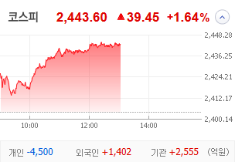
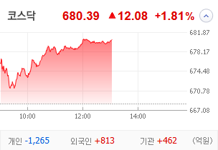
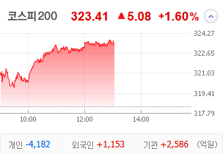
KOSPI | KOSDAQ | KOSPI 200 | 상승종목 |  |  |  |  |  |  |  | 종목별 투자정보
 |  |  | 번호 | 구분 | 종목번호 | 종목명 | 현재가 | 전일비 | 등락률 | URL | 종목명 | SBS
 |  |  | 1 | KOSPI | 034120 | SBS | 26,000 | ↑ | 30% | ▶ | 현재가 |  |  | 26,000
 |  |  | 2 |  | 006345 | 대원전선우 | 5,080 | ↑ | 30% | ▶ | 전일비 |  |  | ↑
 |  |  | 3 |  | 018500 | 동원금속 | 1,786 | ▲ | 28% | ▶ | 등락률 |  |  | 30%
 |  |  | 4 |  | 100840 | SNT에너지 | 23,800 | ▲ | 26% | ▶ | 거래량 |  |  | 1,392,644
다우산업 | 나스닥 | S&P 500 | 5 |  | 035510 | 신세계 I&C | 13,000 | ▲ | 20% | ▶ | 시가총액(억) |  |  | 4,823
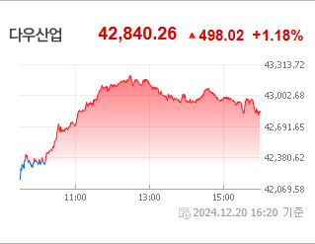
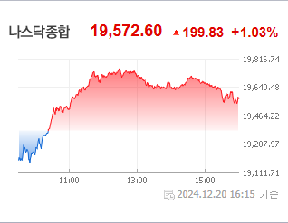
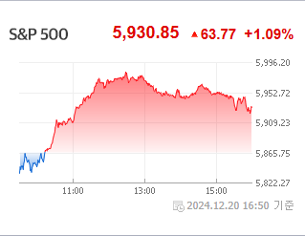
 |  |  | 6 |  | 097230 | HJ중공업 | 6,650 | ▲ | 14% | ▶ | 영업이익(억) |  |  | 583
 |  |  | 7 |  | 006340 | 대원전선 | 3,250 | ▲ | 13% | ▶ | 외국인비율(%) |  |  | 0
 |  |  | 8 |  | 010130 | 고려아연 | 1,119,000 | ▲ | 13% | ▶ | PER(배) |  |  | 426.23
 |  |  | 9 |  | 003160 | 디아이 | 12,140 | ▲ | 13% | ▶ | ROE(%) |  |  | 5.45
 |  |  | 10 |  | 272210 | 한화시스템 | 22,850 | ▲ | 12% | ▶ | PBR(배) |  |  | 0.56
USD환율 | JPY환율 | EUR환율 | 1 | KOSDAQ | 000250 | 삼천당제약 | 153,500 | ↑ | 30% | ▶
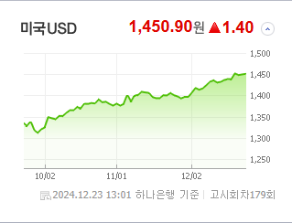
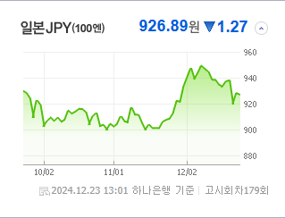
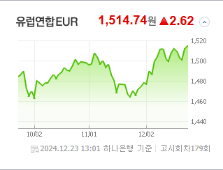
 |  |  | 2 |  | 131030 | 옵투스제약 | 7,310 | ↑ | 30% | ▶ | 종목별 전자공시 |  | 오늘의 리포트
 |  |  | 3 |  | 232830 | 시큐센 | 2,770 | ▲ | 26% | ▶ | 파일명 | URL | 구분 | 개수
 |  |  | 4 |  | 474170 | 루미르 | 10,220 | ▲ | 23% | ▶ |  | 일치 없음 | 시황정보 | 16
 |  |  | 5 |  | 208710 | 바이오로그디바이스 | 507 | ▲ | 20% | ▶ |  |  | 투자정보 | 15
 |  |  | 6 |  | 039240 | 경남스틸 | 5,650 | ▲ | 20% | ▶ |  |  | 종목분석 | 20
WIT | 유가 | 금 | 7 |  | 389650 | 넥스트바이오메디컬 | 43,850 | ▲ | 18% | ▶ |  |  | 산업분석 | 12
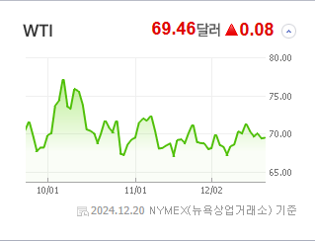
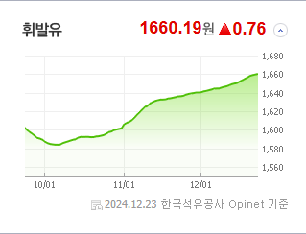
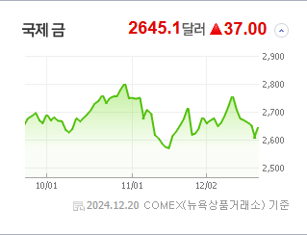
 |  |  | 8 |  | 412350 | 레이저쎌 | 4,060 | ▲ | 18% | ▶ |  |  | 경제분석 | 4
 |  |  | 9 |  | 047560 | 이스트소프트 | 26,950 | ▲ | 17% | ▶ |  |  | 경제전망리포트
 |  |  | 10 |  | 062970 | 한국첨단소재 | 3,550 | ▲ | 16% | ▶ |  |  | 파일명 | URL

 | 전일대비
복합유틸리티 | 10.48%
비철금속 | 10.40%
우주항공과국방 | 6.23%
디스플레이패널 | 5.21%
무역회사와판매업체 | 4.12%
전기장비 | 3.75%
조선 | 3.59%
생명보험 | 3.29%
통신장비 | 3.06%
증권 | 3.00%
손해보험 | 2.68%
출판 | 2.61%
카드 | 2.38%
다각화된통신서비스 | 2.34%
소프트웨어 | 2.29%
반도체와반도체장비 | 2.25%
가스유틸리티 | 2.14%
기계 | 2.12%
복합기업 | 2.04%
항공화물운송과물류 | 2.01%
핸드셋 | 1.94%
제약 | 1.91%
사무용전자제품 | 1.88%
담배 | 1.86%
은행 | 1.84%
방송과엔터테인먼트 | 1.73%
판매업체 | 1.62%
 | 업종별시세 |  | 주요 뉴스 |  |  |  |  |  |  |  | 종목별 이슈
 |  |  | 출처 |  | 제목 |  |  |  |  | URL | 제목 |  | URL | 종목명
 |  |  | 이데일리 |  | 국내 경제 ‘펀더멘탈 악화’ 지속…환율, 장중 1450원 위로[외환분석] |  |  |  |  | ▶ | 제목 |  | ▶ | 종목명
 |  |  | 비즈워치 |  | 비상계엄 이후 난립한 정치테마주, 금감원 단속 강화 |  |  |  |  | ▶ | “K콘텐츠 진격”…SBS, 넷플릭스 손잡고 상한가 직행 |  | ▶ | SBS
 |  |  | 뉴스1 |  | [단독]"70년 독점 깬다"…대체거래소 넥스트레이드, 본인가 신청 |  |  |  |  | ▶ | 코스피 상승 폭 키워 2,440대 반등 시도…코스닥 1.4% 상승 |  | ▶ | SBS
 |  |  | 비즈워치 |  | [단독]고려아연 방탄법?…국회, 산업기술보호법 졸속처리 논란 |  |  |  |  | ▶ | [2024 올해의 경제 인물] '30년' 사업 결실 맺은 백종원, 다음... |  | ▶ | SBS
 |  |  | 머니투데이 |  | "산타랠리 기대하지 마세요"…동학개미 마음 다잡을 시간 |  |  |  |  | ▶ | [특징주] SBS, 넷플릭스 날개 달았다…2거래일 연속 '불기둥' |  | ▶ | SBS
 |  |  | 서울경제 |  | 급락은 매수 기회…고수익 투자자, '800억 유증' 지아이이노베이션 매집[주식 초고수는 지금] |  |  |  |  | ▶ | [한경유레카 특징주] SBS, 넷플릭스와 콘텐츠 공급계약 소식 후 2연... |  | ▶ | SBS
 |  |  | 한국경제TV |  | 트럼프 만난 정용진...신세계그룹주 '껑충' [오한마] |  |  |  |  | ▶ | ‘올해의 드라마 배우’ 1위 ‘이 배우’가 화룡점정…“내년 기대작... |  | ▶ | SBS
 |  |  | 한국경제TV |  | 고점 신호?…버핏, 현금만 3250억달러 '최대' |  |  |  |  | ▶ | 넷플과 한배 탄 SBS…"시총 1조 아른아른" 2연속 상한가 직행 |  | ▶ | SBS
 |  |  | 한국경제TV |  | "기회 남아있어"…꺾이지 않는 비트코인 강세론 |  |  |  |  | ▶ | [특징주]SBS, 넷플릭스 계약 호재에 '上' 직행 |  | ▶ | SBS
 |  |  | 연합뉴스 |  | 코스피 상승 폭 키워 2,440대 반등 시도…코스닥 1.4% 상승 |  |  |  |  | ▶ | [특징주] SBS, 넷플릭스와 콘텐츠 공급 계약 소식에 26%↑ |  | ▶ | SBS
 |  |  | 매일경제 |  | “20층에 사람있어요”…다시 16만닉스에 ‘부글부글’ 개미 |  |  |  |  | ▶ | [클릭 e종목]"SBS, OTT와 연이은 콘텐츠 계약…목표가 ↑" |  | ▶ | SBS
 |  |  | 아시아경제 |  | "세 가지 차트로 예상해 보는 2025 한국시장"[클릭 e종목] |  |  |  |  | ▶ | 제목 |  | ▶ | 종목명
 |  |  | 뉴시스 |  | 키움증권, 내년 '종합금융팀' 신설…국내 6번째 '초대형IB' 도전 |  |  |  |  | ▶ | SNT에너지, 719억원 규모 '에어 쿨러' 美 공급계약 |  | ▶ | SNT에너지
 |  |  | 더팩트 |  | MBK "두산공작기계, 중국과 매각 협의 없었다"···최윤범 측에 반박 |  |  |  |  | ▶ | 단일판매ㆍ공급계약체결 |  | ▶ | SNT에너지
 |  |  | 한국경제TV |  | "AI 반도체 다크호스"…올해만 100% 폭등 |  |  |  |  | ▶ | 제목 |  | ▶ | 종목명
 |  |  | 이코노미스트 |  | 비트코인 하락세 여전…美 금리 인하 영향 |  |  |  |  | ▶ | “2440도 터치” 코스피, 장중 1%대 상승… 외인·기관 ‘동반 매수... |  | ▶ | 신세계 I&C
 |  |  | 뉴시스 |  | 2420선 되찾은 코스피, 반등 시도…외인·기관 '사자' |  |  |  |  | ▶ | 트럼프 만난 정용진...신세계그룹주 '껑충' [오한마] 동영상기사 |  | ▶ | 신세계 I&C
 |  |  | 헤럴드경제 |  | 금융위기 이후 사상 최고로 치솟은 환율…달러 강세 정통으로 맞았다 |  |  |  |  | ▶ | 정용진 트럼프·머스크 만났다…신세계I&C 급등 [증시이슈] |  | ▶ | 신세계 I&C
 |  |  | 헤럴드경제 |  | ‘올해의 드라마 배우’ 1위 ‘이 배우’가 화룡점정…“내년 기대작에 목표가 16%↑” [투자360] |  |  |  |  | ▶ | 트럼프 만난 정용진…美 사업 기대감↑ |  | ▶ | 신세계 I&C
 |  |  | 조선비즈 |  | MBK파트너스 “DN솔루션즈, 중국 회사와 매각 협의 진행한 적 없어” |  |  |  |  | ▶ | 생존 위협 느낀 대기업 SI, 내년 AI에 명운 건다 |  | ▶ | 신세계 I&C

